Tabelle1
Wahrheitstabelle- Digitaltechnik Aufgabe 3

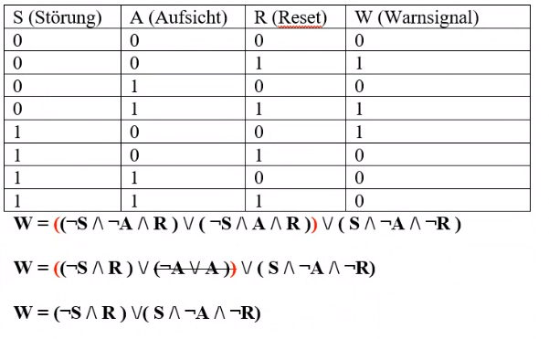
 | S | A | R | Binärcode | W
 | 1 | 0 | 0 | 1 | 1
 | 0 | 0 | 1 | 1 | 1
 | 0 | 1 | 1 | 1 | 1
 | 1 | 1 | 1 | 0 | 0
 | 1 | 0 | 1 | 0 | 0
 | 1 | 1 | 0 | 0 | 0
 | 0 | 0 | 1 | 0 | 0

